Almacenamineto de Datos
Almacenamiento y Acceso
Testigos de Cantoral
El equipo Testigos de Cantoral llevan un monitoreo del almacenamineto y acceso a los datos proporcionados por el socio formador.
Datos | Lugar de Almacenamiento | Acceso | Imagen de Permisos | Actualización de Permisos y Almacenamiento
Dataset Original(Fotos Vacas) | Drive , Carpeta privada Oskar | Limitado a: Gamaliel Marines Uri Goppar Maria Fernanda Moreno Antonio Miranda Luis Cruz Oskar Villa | 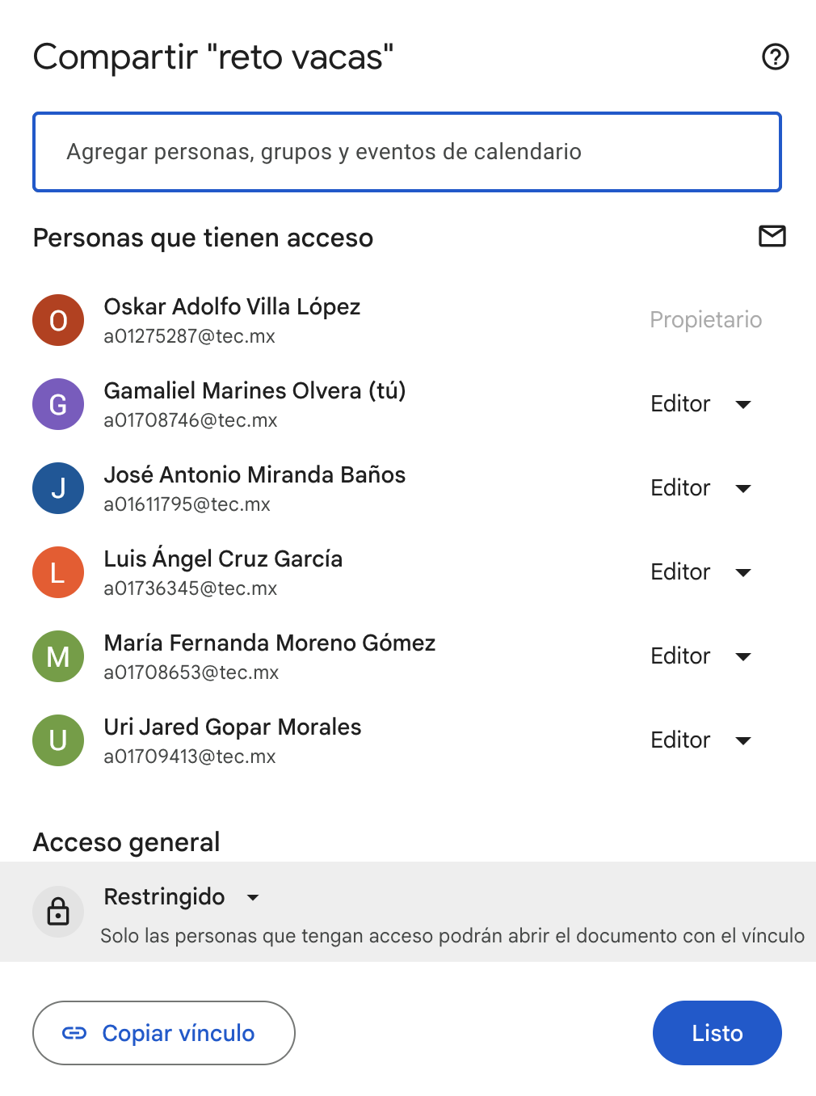 | NA

Dataset Etiquetado(Fotos Vacas) | Drive , Carpeta privada Equipos de Camas | Gamaliel Marines Uri Goppar Maria Fernanda Moreno Antonio Miranda Luis Cruz Oskar Villa | 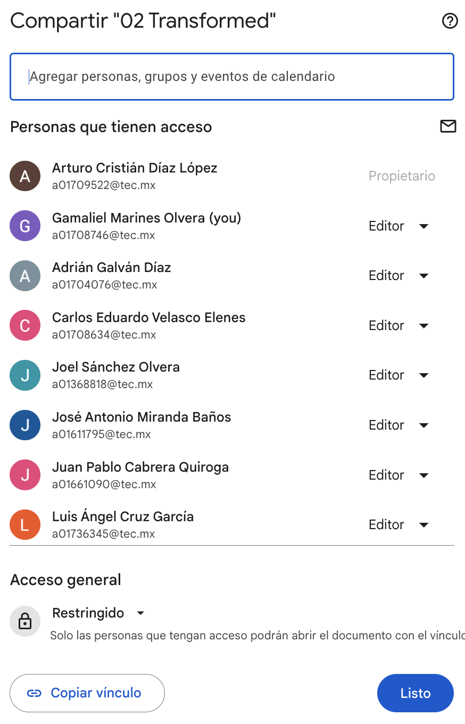 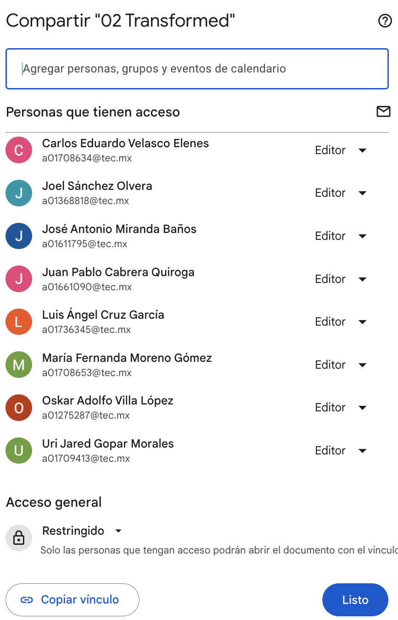 | NA
Código de Modelo | Github, Repositorio privado de Antonio Miranda | Gamaliel Marines Uri Goppar Maria Fernanda Moreno Antonio Miranda Luis Cruz Oskar Villa | 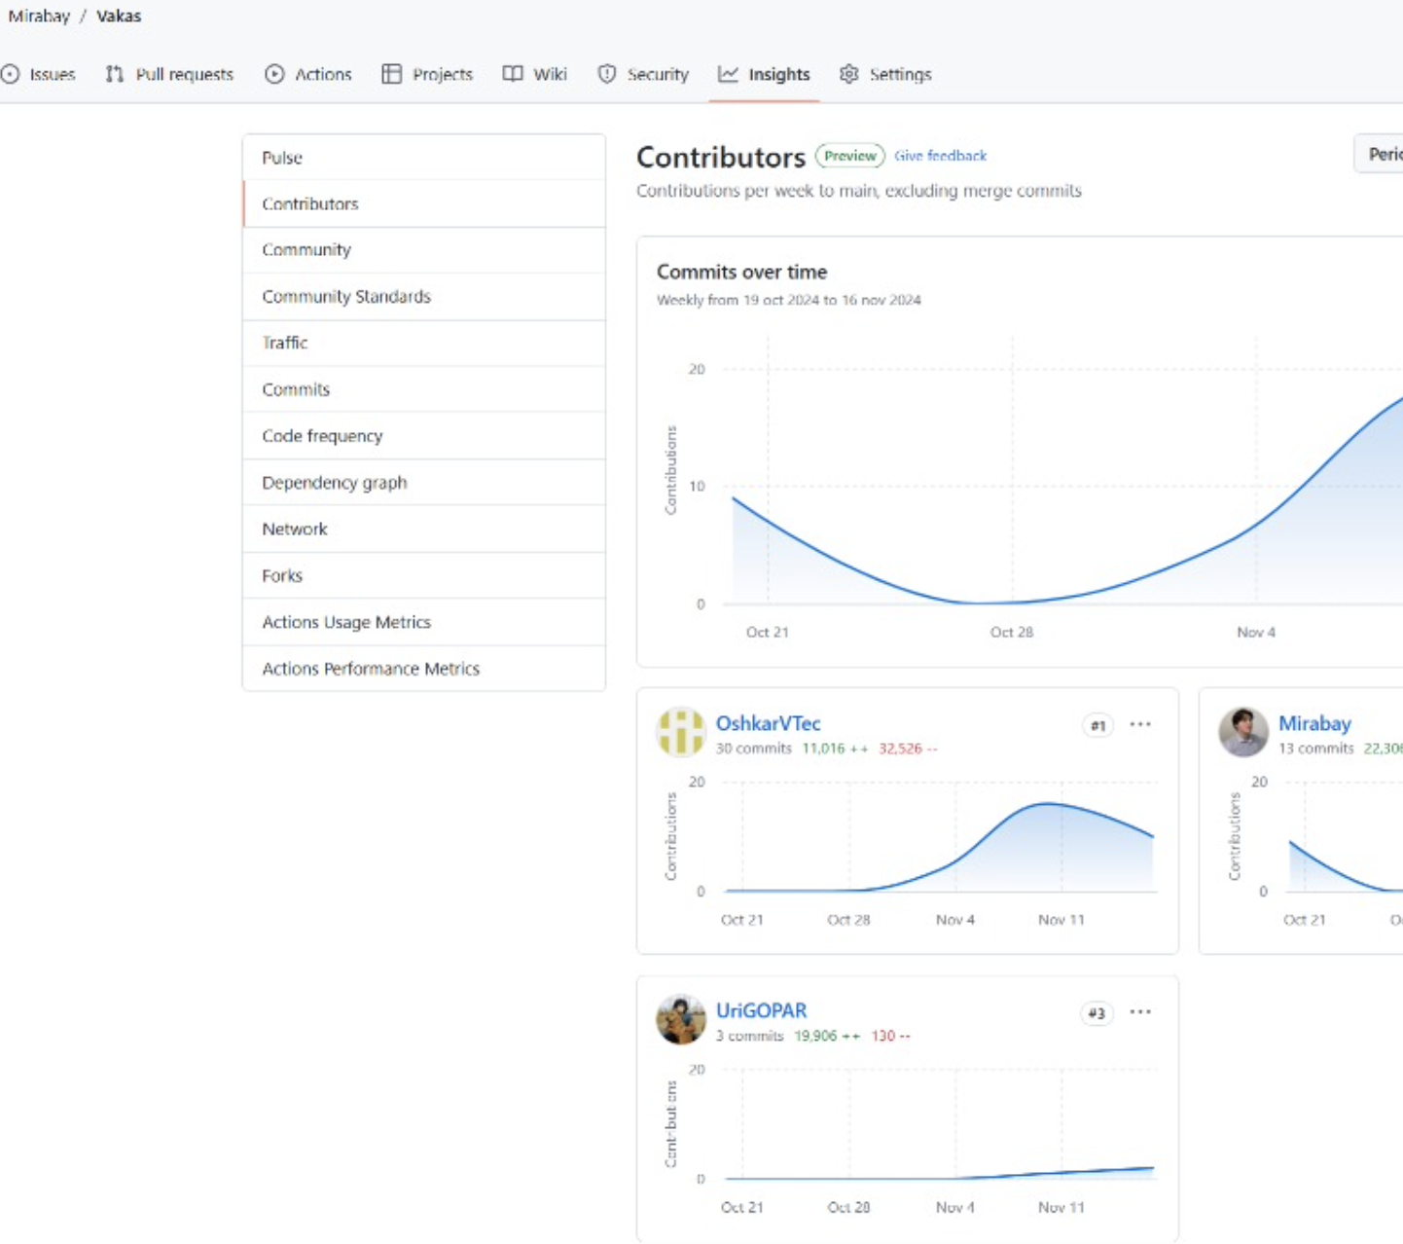 | NA
Imagenes de Monitoreo de Actividad | Repo privado en Github | Gamaliel Marines Uri Goppar Maria Fernanda Moreno Antonio Miranda Luis Cruz Oskar Villa Benjamín Valdés | 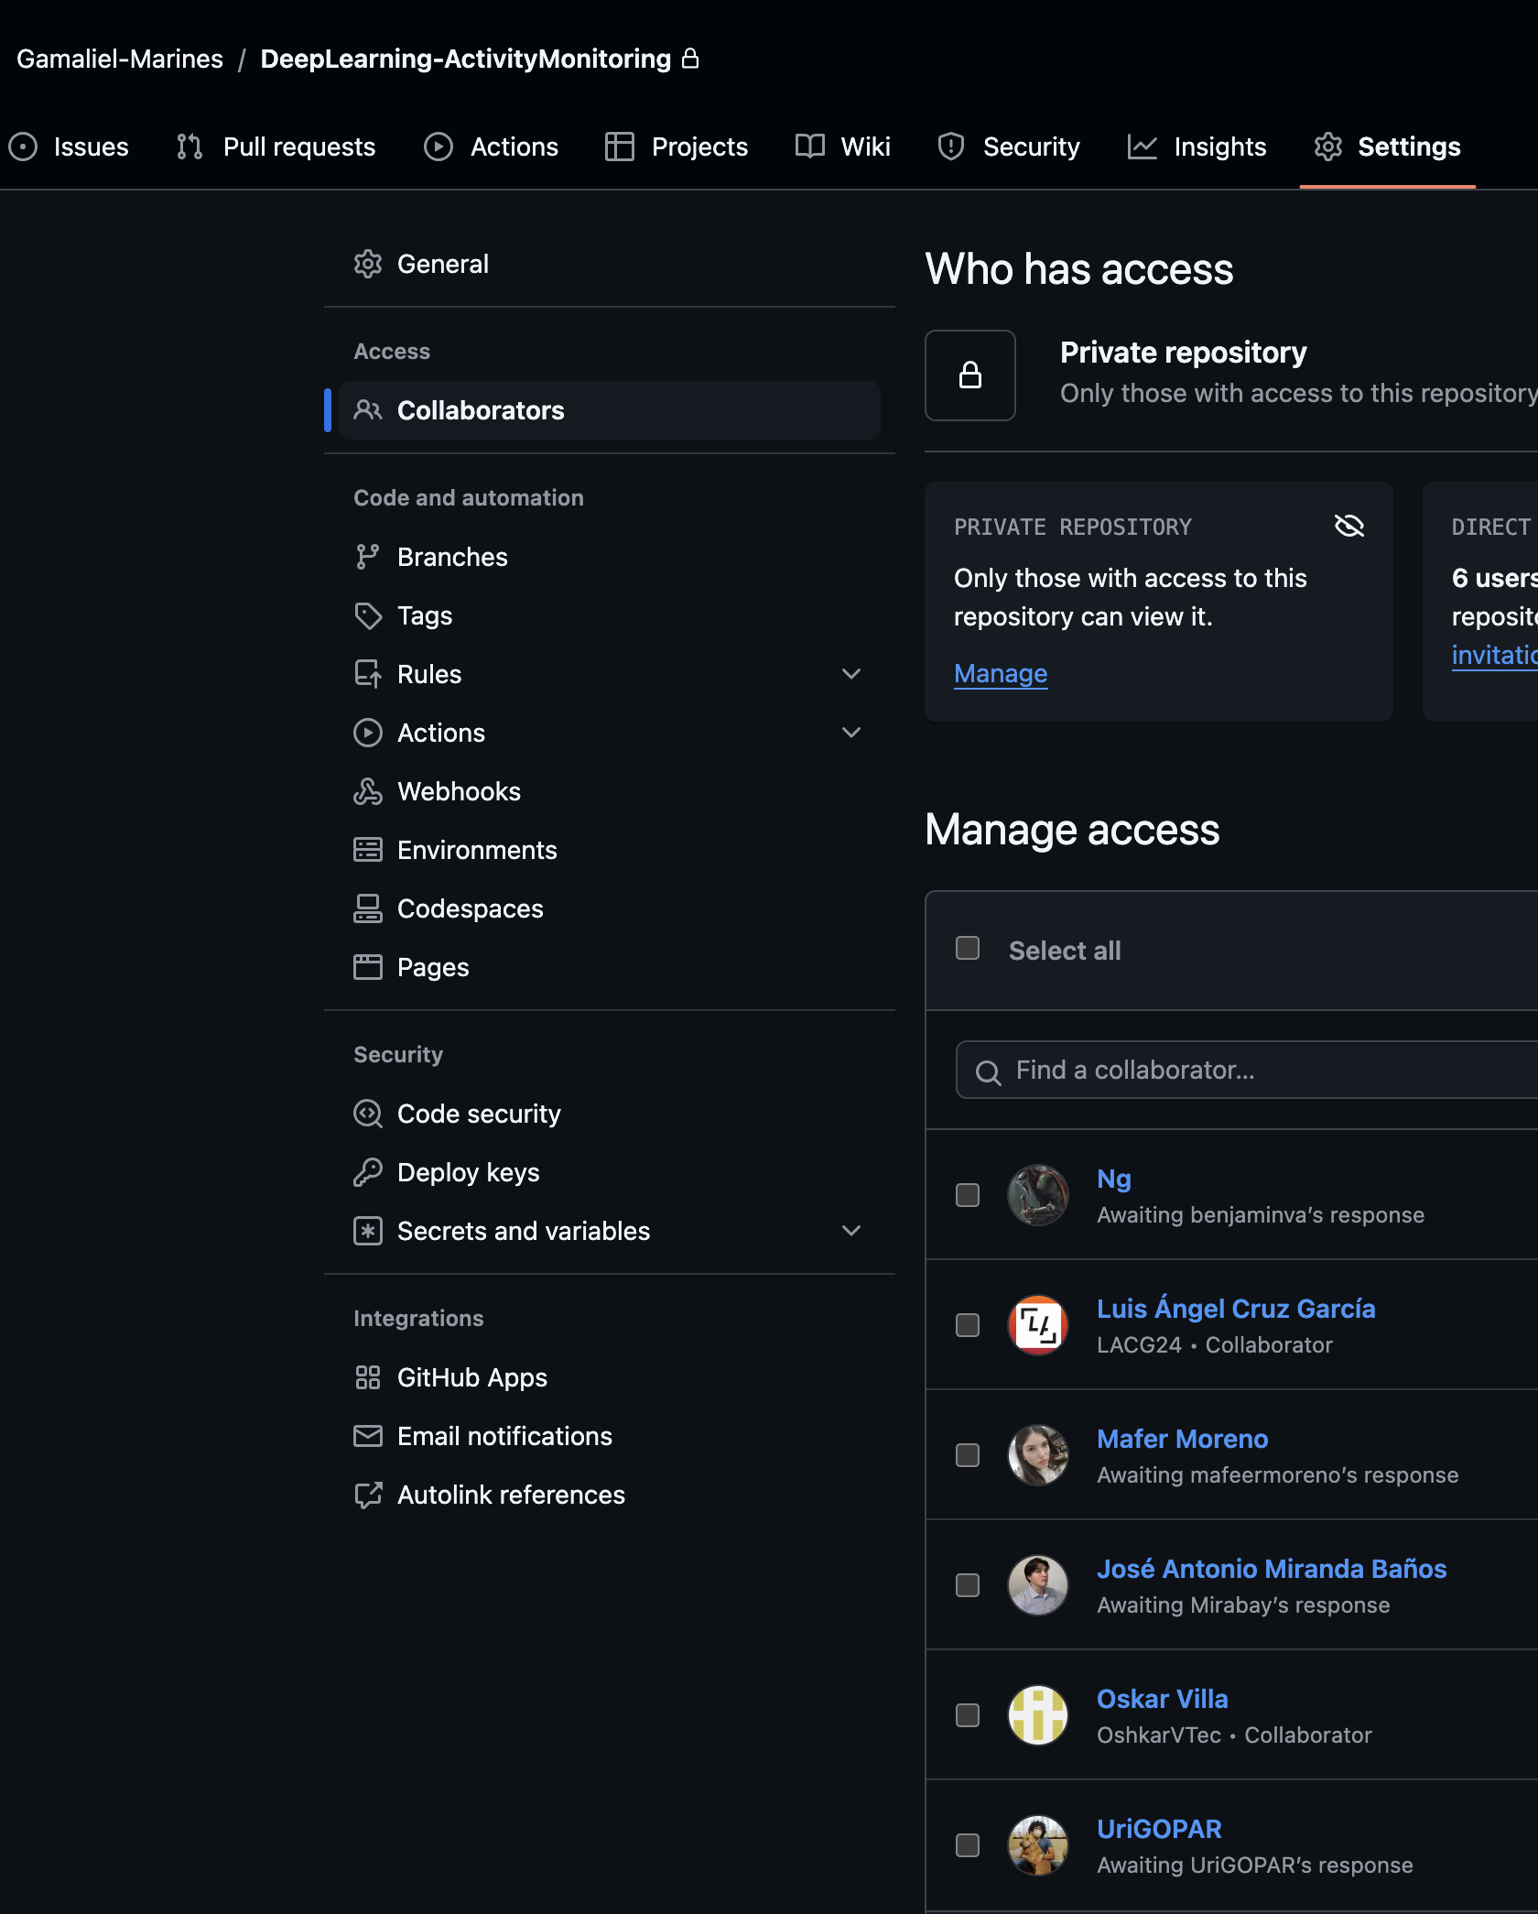 | NA

